상품제안서
나빌레라 쌍학자개필함 명함함세트 | 상품코드: F30381

 |  |  |  |  |  |  | 02-412-0044 | www.easy1.co.kr
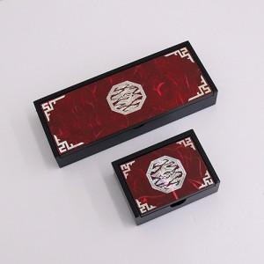

【상세/제작정보】 | - 실크 1도 및 컬러인쇄(vat별도) - 100개 미만 4만원 / 100개 이상 개당 400원 - 박스입고 수량 30개 / 4500원 (vat별도) - 포장비 100개미만 200원 vat별도

【인쇄/포장옵션】 | 실크 / 별도문의

【공급단가】 | 수량 | 30~ | 50~ | 100~ | 300~ | 500~
*VAT별도 | 단가 | 32,500원 | 31,980원 | 31,200원 | 30,420원 | 29,900원

【상품 URL】 | https://dev.easy1.co.kr:443/src/goods_detail.php?gdno=30381

